Лист1
 | Диаметр входного отверстия, мм. |  | 30 | Дано
 | Площадь входного отверстия, м^2. |  | 0.0007065

 | Диаметр выходного отверстия, мм. |  | 43
 | Площадь выходного отверстия, м^2. |  | 0.001451465

 |  | еВХ | 2.0544444444
 | Высота Х, мм. |  | 10.5
 |  | Ln e^BX = BX

 |  | BX | 0.72000546806

 |  | B | 68.571949339
 |  | Fз , Гц | 1851.4426322

X, м | S, м^2 | r, мм
0 | 0.0007065 | 15
0.003 | 0.00086786750858 | 16.625009062
0.006 | 0.0010660920205 | 18.426061753
0.009 | 0.0013095918269 | 20.422229575
0.012 | 0.0016087079916 | 22.634650116
0.015 | 0.0019761435198 | 25.086750885
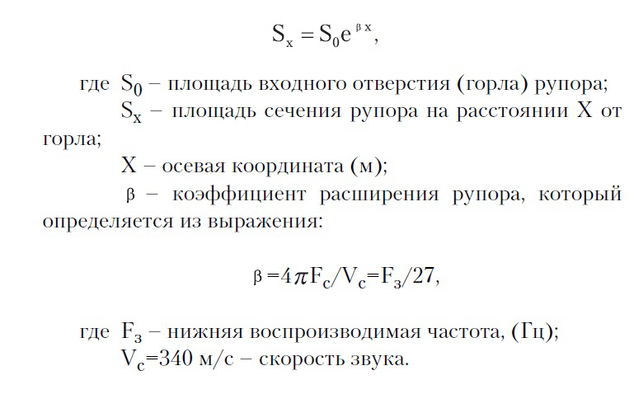
0.018 | 0.0024275028352 | 27.804497386
0.021 | 0.0029819544765 | 30.816668067
0.024 | 0.0036630451553 | 34.155159057
0.027 | 0.0044996997492 | 37.855321922
0.03 | 0.0055274496966 | 41.956337999
0.033 | 0.0067899419632 | 46.501633295
0.036 | 0.008340792661 | 51.539338327
0.039 | 0.010245864043 | 57.122797782
0.042 | 0.012586061571 | 63.311135383
0.045 | 0.01546076985 | 70.169879963
0.048 | 0.018992073333 | 77.771659349
0.051 | 0.023329941071 | 86.196969428
0.054 | 0.028658595658 | 95.535026521
0.057 | 0.035204336891 | 105.88471211
0.06 | 0.043245152369 | 117.35561989
0.063 | 0.053122523205 | 130.06921627
0.066 | 0.065255926205 | 144.16012661
0.069 | 0.080160648401 | 159.77756074
0.072 | 0.098469670508 | 177.08689302
0.075 | 0.12096054864 | 196.2714134
0.078 | 0.14858843593 | 217.53426843
0.081 | 0.18252664642 | 241.10061225
0.084 | 0.2242164839 | 267.2199909
0.087 | 0.2754284519 | 296.16898468
0.09 | 0.33833744422 | 328.25413693
0.093 | 0.41561510938 | 363.81520007
0.096 | 0.5105433114 | 403.22873319
0.1 | 0.67166740825 | 462.50061396
0.104 | 0.88364120582 | 530.485058
0.108 | 1.1625125338 | 608.46275283
0.112 | 1.5293938108 | 697.90263835
0.116 | 2.0120603956 | 800.48957862
0.12 | 2.6470533665 | 918.15610125
0.124 | 3.4824459247 | 1053.1188023
0.128 | 4.5814828564 | 1207.9201022
0.132 | 6.0273685844 | 1385.4761402
0.136 | 7.9295662978 | 1589.131708
0.14 | 10.432085045 | 1822.7232588
0.144 | 13.72438218 | 2090.6511785
0.148 | 18.055706544 | 2397.9626798
0.152 | 23.753968268 | 2750.4468813
0.156 | 31.250563754 | 3154.7438627
0.16 | 41.11303526 | 3618.4697499
0.164 | 54.088037629 | 4150.3601881
0.168 | 71.157865044 | 4760.4349024
0.172 | 93.614817242 | 5460.1864496
0.176 | 123.15903522 | 6262.7967141
0.18 | 162.02721325 | 7183.3852276
0.184 | 213.16193154 | 8239.2939902
0.188 | 280.43442916 | 9450.414158
0.192 | 368.93768268 | 10839.560752
0.196 | 485.37197844 | 12432.902445
0.2 | 638.55216887 | 14260.454528
0.204 | 840.07501562 | 16356.644335
0.208 | 1105.1971417 | 18760.959784
0.212 | 1453.9900596 | 21518.693248
0.216 | 1912.8597186 | 24681.794772
0.22 | 2516.545611 | 28309.850703
0.224 | 3310.7507836 | 32471.206175
0.228 | 4355.6018628 | 37244.252593
0.232 | 5730.2010412 | 42718.904366
0.236 | 7538.6146409 | 48998.292707
0.24 | 9917.7516277 | 56200.708418
0.244 | 13047.728533 | 64461.830243
0.248 | 17165.505475 | 73937.280779
0.252 | 22582.825622 | 84805.558086
0.256 | 29709.816225 | 97271.398224
0.26 | 39086.037988 | 111569.63206
0.264 | 51421.333407 | 127969.60901
0.268 | 67649.566583 | 146780.27101
0.272 | 88999.322959 | 168355.97235
0.276 | 117086.92143 | 193103.15503
0.28 | 154038.78045 | 221488.00521
0.284 | 202652.40211 | 254045.23527
0.288 | 266608.16166 | 291388.15668
0.292 | 350747.93649 | 334220.23351
0.296 | 461441.6685 | 383348.33426
0.3 | 607069.61118 | 439697.93163
0.304 | 798656.77067 | 504330.53647
0.308 | 1050707.5722 | 578463.69457
0.312 | 1382303.9419 | 663493.9226
0.316 | 1818549.9356 | 761023.01572
0.32 | 2392472.2835 | 872888.22208
0.324 | 3147520.7334 | 1001196.8528
0.328 | 4140857.487 | 1148365.9794
0.332 | 5447684.7588 | 1317167.9665
0.336 | 7166938.0858 | 1510782.6973
0.34 | 9428776.4069 | 1732857.4765
0.344 | 12404435.962 | 1987575.7376
0.348 | 16319194.018 | 2279735.8503
0.352 | 21469423.86 | 2614841.5121
0.356 | 28245032.22 | 2999205.4266
0.36 | 37158977.826 | 3440068.2219
0.364 | 48886105.786 | 3945734.849
0.368 | 64314237.871 | 4525731.0305
0.372 | 84611386.537 | 5190982.7051
0.376 | 111314181.25 | 5954021.8505
0.38 | 146444201.61 | 6829222.5595
0.384 | 192661024.35 | 7833071.8191
0.388 | 253463571.07 | 8984480.0911
0.392 | 333454999.93 | 10305137.546
0.396 | 438691195.39 | 11819922.664
0.4 | 577139239.02 | 13557370.889
0.404 | 759280570.75 | 15550212.184
0.408 | 998904503.7 | 17835987.593
0.412 | 1314152167.1 | 20457756.437
0.416 | 1728889910.9 | 23464907.467
0.42 | 2274516147.1 | 26914089.242
0.424 | 2992338419.6 | 30870277.274
0.428 | 3936700659.9 | 35407998.035
0.432 | 5179097385.6 | 40612732.878
0.436 | 6813586311.7 | 46582528.338
0.44 | 8963909146.7 | 53429843.121
0.444 | 11792859665 | 61283666.596
0.448 | 15514608282 | 70291948.696
0.452 | 20410916179 | 80624386.985
0.456 | 26852466507 | 92475623.414
0.46 | 35326927572 | 106068910.98
0.464 | 46475872573 | 121660319.35
0.468 | 61143350976 | 139543558.68
0.472 | 80439788682 | 160055512.55
0.476 | 1.0582605467E+11 | 183582584.09
0.48 | 1.3922405853E+11 | 210567975.11
0.484 | 1.831622518E+11 | 241520035.04
0.488 | 2.4096704865E+11 | 277021837.22
0.492 | 3.1701465757E+11 | 317742162.81
0.496 | 4.1706238956E+11 | 364448099.27
0.5 | 5.4868452494E+11 | 418019490.66
0.504 | 7.2184573686E+11 | 479465512.15
0.508 | 9.496554835E+11 | 549943680.82
0.512 | 1.2493604814E+12 | 630781660.84
0.516 | 1.6436503972E+12 | 723502274.01
0.52 | 2.1623756059E+12 | 829852186.57
0.524 | 2.8448070643E+12 | 951834812.83
0.528 | 3.7426093833E+12 | 1091748055.3
0.532 | 4.9237521841E+12 | 1252227592.7
0.536 | 6.4776558512E+12 | 1436296530.4
0.54 | 8.5219612518E+12 | 1647422349.8
0.544 | 1.1211435934E+13 | 1889582228.4
0.548 | 1.4749691061E+13 | 2167337961.9
0.552 | 1.9404596136E+13 | 2485921898.7
0.556 | 2.5528558505E+13 | 2851335507
0.56 | 3.3585202949E+13 | 3270462430
0.564 | 4.4184471164E+13 | 3751198159.5
0.568 | 5.8128798417E+13 | 4302598771
0.572 | 7.6473863247E+13 | 4935051521.3
0.576 | 1.0060850936E+14 | 5660470523.7
0.58 | 1.3235989038E+14 | 6492521184.6
0.584 | 1.7413179753E+14 | 7446877632.6

